SUMMARY - TEST
SUMMARY TEST (NAMA APLIKASI) PROJECT
QA TESTER : | QA TRAINING - NEW MEMBER |  |  |  |  | TEST VALIDATOR : | TRAINER SOFTWARE QUALITY
 | QA TRAINING - NEW MEMBER
TEST | TOTAL MODUL / API / FUNCTION | TOTAL TEST-CASE | TESTED | UNTESTED | BUG | SUMMARY | TEST PERCENTAGE | BUG PERCENTAGE
UI | 3 | 14 | 14 | 0 | 0 | UI TEST | 100%
 |  |  |  |  |  | UI TEST BUG |  | 0%
INTEGRATION | 35 | 35 | 35 | 0 | 0 | INTEGRATION TEST | 100%
 |  |  |  |  |  | INTEGRATION TEST BUG |  | 0%
UNIT | 16 | 22 | 22 | 0 | 2 | UNIT TEST | 100%
 |  |  |  |  |  | UNIT TEST BUG |  | 9%

TRAINING TEST CHART
 | TEST PERCENTAGE | BUG PERCENTAGE
UI TEST | 1
UI TEST BUG |  | 0%
INTEGRATION TEST | 1
INTEGRATION TEST BUG |  | 0%
UNIT TEST | 1
UNIT TEST BUG |  | 9%

UI-TEST
TEST CASE TESTING UI : CYPRESS

Project : | SAUCE DEMO |  |  |  |  |  |  | TOTAL DEV TEST PRESENTATION | Gambar |  |  |  |  |  |  |  |  | DEV RELEASE STATUS | RE-TEST ENVIRONTMENT PRODUCTION FIELD
Environment : | PROD |  |  |  |  |  |  |  |  |  |  |  |  |  |  |  |  |  | Environment : | STAGING/ PRODUCTION | TEST PRESENTATION |  | Total Test | 100 | PROD RELEASE STATUS
Test Berhasil : | 14 |  |  |  | Sudah Di Test : | 14 |  |  |  |  |  |  |  |  |  |  |  |  |  |  |  |  | Sudah Di Test | 20
Test Gagal : | 0 |  |  |  | Belum Di Test : | 0 |  | 100% |  |  |  |  |  |  |  |  |  | RELEASE |  |  |  |  | Belum Di Test |  | RELEASE
Total Modul : | 3 |  |  |  | Total Test Case : | 14 |  |  |  |  |  |  |  |  |  |  |  |  |  |  |  |  | Test Gagal
 |  |  |  |  |  |  |  |  |  |  |  |  |  |  |  |  |  |  |  |  |  |  | Persentase | 20%

SCENARIO ID | Module / Service | Test Scenario | Page | Test Case | Test Type | Data | Test Step | Expected Result | Actual Result | Status | Test Date | QA DEV Note | Severity | Tested By | Link Issue | Branch Name | File name | Evidence | Re-Tested By | Re-Tested Date | Status | QA MSOS Note | Branch Name | Link Issue | Evidence
TS-UI-Login-001 | LOGIN | Login berhasil | Login | Melakukan login menggunakan username dan password benar | Positif | Username : standard_user Password : secret_sauce | 1. User mengunjungi halaman login 2. User memasukan username dan password 3. User melakukan klik button login 4. User berhasil login | Berhasil Login | As Expected | PASS | 7 Februari 2025 |  |  | Fikri Wilya Pratama | https://git.neuron.id/ui-testing/qa-training-project/-/issues/1 | qa-fikri | 01-Login-UserPassBenar-Positif.cy.js
TS-UI-Login-002 |  | Login gagal | Login | Melakukan login menggunakan username salah dan password benar | Negatif | Username : coba Password : secret_sauce | 1. User mengunjungi halaman login 2. User memasukan username dan password 3. User melakukan klik button login 4. Muncul notifikasi username atau password salah | Muncul notifikasi : Username and password do not match any user in this service | As Expected | PASS | 7 Februari 2025 |  |  | Fikri Wilya Pratama | https://git.neuron.id/ui-testing/qa-training-project/-/issues/1 | qa-fikri | 01-Login-UserSalahPassBenar-Negatif.cy.js
TS-UI-Login-003 |  | Login gagal | Login | Melakukan login menggunakan username benar dan password salah | Negatif | Username : standard_user Password : salah | 1. User mengunjungi halaman login 2. User memasukan username dan password 3. User melakukan klik button login 4. Muncul notifikasi username atau password salah | Muncul notifikasi : Username and password do not match any user in this service | As Expected | PASS | 7 Februari 2025 |  |  | Fikri Wilya Pratama | https://git.neuron.id/ui-testing/qa-training-project/-/issues/1 | qa-fikri | 02-Login-UserBenarPassSalah-Negatif.cy.js
TS-UI-Login-004 |  | Login gagal | Login | Melakukan login menggunakan username yang terkunci dan password benar | Negatif | Username : locked_out_user Password : secret_sauce | 1. User mengunjungi halaman login 2. User memasukan username dan password 3. User melakukan klik button login 4. Muncul notifikasi user locked | Muncul notifikasi : Sorry, this user has been locked out. | As Expected | PASS | 7 Februari 2025 |  |  | Fikri Wilya Pratama | https://git.neuron.id/ui-testing/qa-training-project/-/issues/1 | qa-fikri | 03-Login-UserLockedPassBenar-Negatif.cy.js
TS-UI-Dashboard-001 | Dashboard | Filter barang | All item | Melakukan filter barang berdasarkan abjad dari A ke Z | Positif | - | 1. User mengunjungi halaman dashboard 2. User melakukan filter barang dari A ke Z 3. Berhasil menampilkan barang | Menampilkan urutan barang dari abjad A ke Z | As Expected | PASS | 7 Februari 2025 |  |  | Fikri Wilya Pratama | https://git.neuron.id/ui-testing/qa-training-project/-/issues/1 | qa-fikri | 01-FilterBarang-A-Z.cy.js
TS-UI-Dashboard-002 |  | Filter barang | All item | Melakukan filter barang berdasarkan abjad dari Z ke A | Positif | - | 1. User mengunjungi halaman dashboard 2. User melakukan filter barang dari Z ke A 3. Berhasil menampilkan barang | Menampilkan urutan barang dari abjad Z ke A | As Expected | PASS | 7 Februari 2025 |  |  | Fikri Wilya Pratama | https://git.neuron.id/ui-testing/qa-training-project/-/issues/1 | qa-fikri | 02-FilterBarang-Z-A.cy.js
TS-UI-Dashboard-003 |  | Filter barang | All item | Melakukan filter barang berdasarkan harga dari low ke high | Positif | - | 1. User mengunjungi halaman dashboard 2. User melakukan filter barang dari low ke high 3. Berhasil menampilkan barang | Menampilkan barang dari harga terendah ke terbesar | As Expected | PASS | 7 Februari 2025 |  |  | Fikri Wilya Pratama | https://git.neuron.id/ui-testing/qa-training-project/-/issues/1 | qa-fikri | 03-FilterBarang-Low-High.cy.js
TS-UI-Dashboard-004 |  | Filter barang | All item | Melakukan filter barang berdasarkan harga dari high ke low | Positif | - | 1. User mengunjungi halaman dashboard 2. User melakukan filter barang dari high ke low 3. Berhasil menampilkan barang | Menampilkan barang dari harga terbesaar ke terendah | As Expected | PASS | 7 Februari 2025 |  |  | Fikri Wilya Pratama | https://git.neuron.id/ui-testing/qa-training-project/-/issues/1 | qa-fikri | 04-FilterBarang-High-Low.cy.js
TS-UI-CART-001 | Cart | Menambahkan 1 barang ke kranjang | All item | user melakukan tambah 1 barang ke keranjang | Positif | - | 1. user mengunjungi halaman all items 2. user menambahkan salah satu barang ke keranjang 3. berhasil menambahkan barang | Berhasil menambahkan 1 barang ke keranjang | As Expected | PASS | 7 Februari 2025 |  |  | Fikri Wilya Pratama | https://git.neuron.id/ui-testing/qa-training-project/-/issues/1 | qa-fikri | 01-Cart-Add1Barang.cy.js
TS-UI-CART-002 |  | Menghapus 1 barang dari keranjang | All item | user melakukan hapus 1 barang dari keranjang | Positif | - | 1. user mengunjungi halaman all items 2. user melakukan klik pada icon keranjang 3. user melakukan klik pada button remove 4. berhasil menghapus barang | Berhasil menghapus 1 barang dari keranjang | As Expected | PASS | 7 Februari 2025 |  |  | Fikri Wilya Pratama | https://git.neuron.id/ui-testing/qa-training-project/-/issues/1 | qa-fikri | 02-Cart-Del1Barang.cy.js | 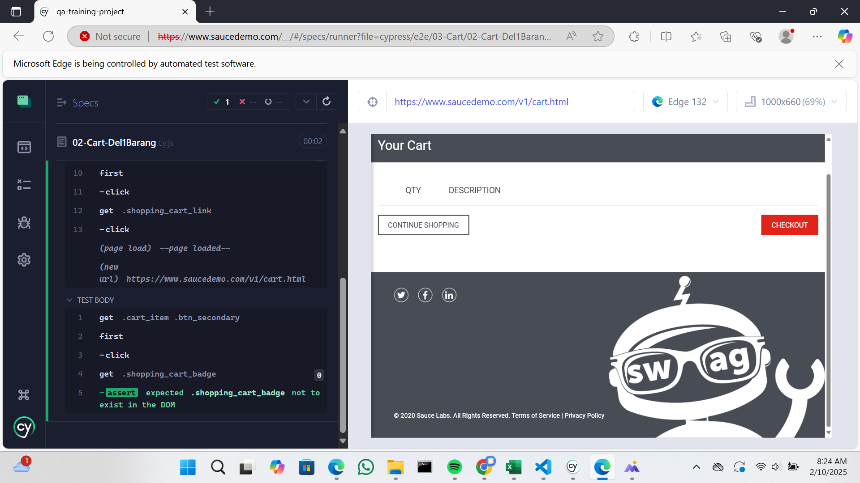
TS-UI-CART-003 |  | Menambahkan 2 barang ke kranjang | All item | user melakukan tambah 2 barang ke keranjang | Positif | - | 1. user mengunjungi halaman all items 2. user menambahkan 2 barang ke keranjang 3. berhasil menambahkan barang | Berhasil menambahkan 2 barang ke keranjang | As Expected | PASS | 7 Februari 2025 |  |  | Fikri Wilya Pratama | https://git.neuron.id/ui-testing/qa-training-project/-/issues/1 | qa-fikri | 03-Cart-Add2Barang.cy.js
TS-UI-CART-004 |  | Menghapus 2 barang dari keranjang | All item | user melakukan hapus 2 barang dari keranjang | Positif | - | 1. user mengunjungi halaman all items 2. user melakukan klik pada icon keranjang 3. user melakukan klik pada button remove 4. berhasil menghapus barang | Berhasil menghapus 2 barang dari keranjang | As Expected | PASS | 7 Februari 2025 |  |  | Fikri Wilya Pratama | https://git.neuron.id/ui-testing/qa-training-project/-/issues/1 | qa-fikri | 04-Cart-Del2Barang.cy.js | 
TS-UI-CART-005 |  | Menambahkan barang dari menu keranjang | All item | user melakukan tambah 1 barang dari menu all item, kemudian masuk ke icon keranjang kemudian menambahkan 1 barang lagi | Positif | - | 1. user mengunjungi halaman all items 2. user menambahkan satu barang ke keranjang 3. user melakukan klik pada button continue shopping 4. user menambahkan satu barang ke keranjang 5. barang berhasil di tambahkan | berhasil menambahkan barang | As Expected | PASS | 7 Februari 2025 |  |  | Fikri Wilya Pratama | https://git.neuron.id/ui-testing/qa-training-project/-/issues/1 | qa-fikri | 05-Cart-AddFromKeranjang.cy.js | 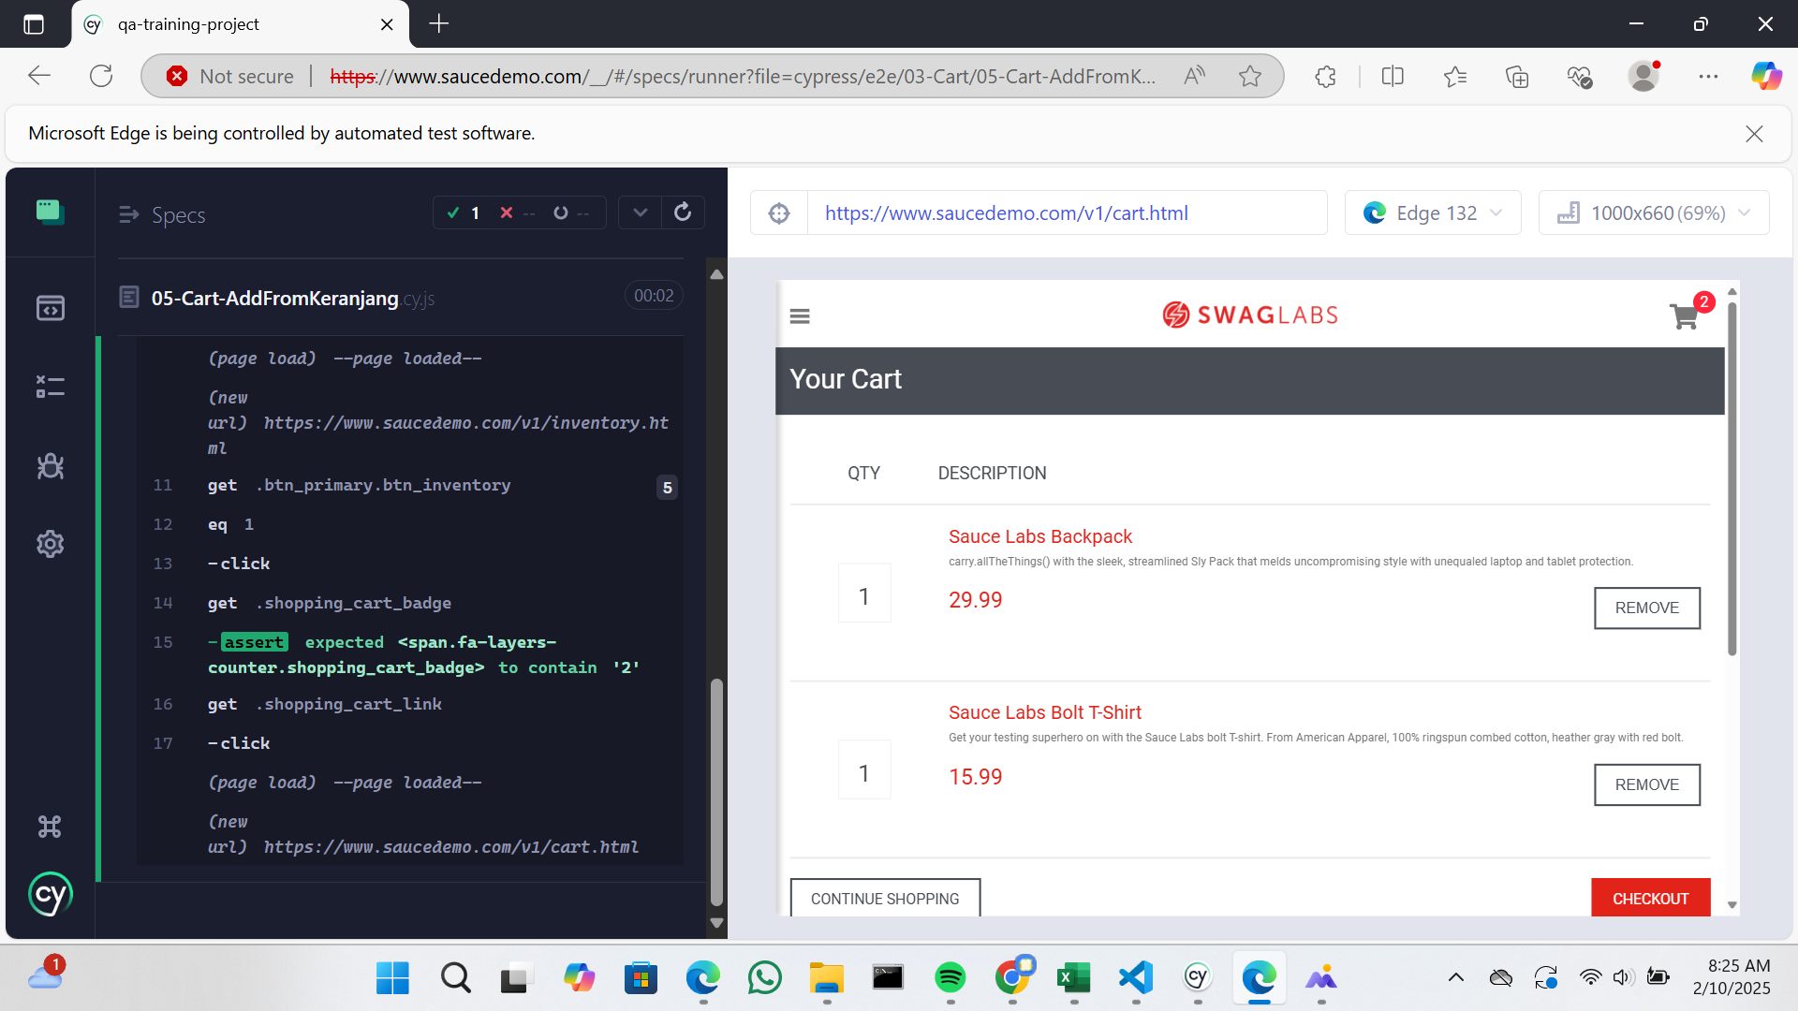
TS-UI-CART-006 |  | Checkout barang | All item | User melakukan checkout barang | Positif | first name : ayu last name : dian zip / postal code : 45234 | 1. user mengunjungi halaman all itemes 2. user menambahkan satu barang ke keranjang 3. user melakukan klik pada icon keranjang 4. user melakukan klik pada button checkout 5. user menginputkan data 6. user melakukan klik pada button continue 7. user melakukan klik pada button finish | Berhasil checkut barang | As Expected | PASS | 7 Februari 2025 |  |  | Fikri Wilya Pratama | https://git.neuron.id/ui-testing/qa-training-project/-/issues/1 | qa-fikri | 06-Cart-Checkout.cy.js | 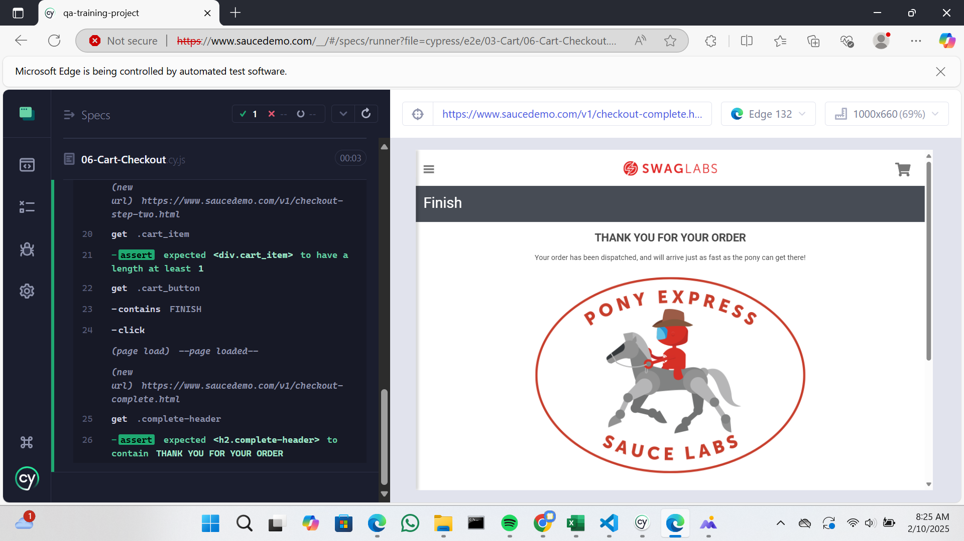

INTEGRATION-TEST
TEST CASE INTEGRATION TEST : API TEST (POSTMAN)

Project : | TESTING API TRAINING |  |  |  |  |  |  |  |  | Total Presentase Test |  |  |  |  | LABLE STATUS
Environtment : | PRODUCTION
Total Test Berhasil : | 35 |  |  |  |  |  |  | Total Sudah Di Test : | 35
Total Test Gagal : | 0 |  |  |  |  |  |  | Total Belum Di Test : | 0 | 100% |  |  |  |  | RELEASE BY QA
Total API : | 35 |  |  |  |  |  |  | Total Test Case : | 35

Scenario ID | API Name | Collection Name | API URL | Test Type | Test Step | Expected Response | Actual Response | Status Response | Status | Test Date | QA Note | Severity | Link Issue | Tested By | Evidence
IT-PRODUCTS-001 | Get All Products | PRODUCTS | https://api.escuelajs.co/api/v1/products/ | Positif | cukup memasukan url saja tanpa request (METHOD : GET) | Menampilkan semua data produk | Expexted | 200 | PASS | 2025-02-10 |  |  | https://git.neuron.id/ui-testing/qa-training-project/-/issues/3 | Fikri Wilya Pratama
IT-PRODUCTS-002 | Get All Products By Id |  | https://api.escuelajs.co/api/v1/products/{id} | Positif | (METHOD : GET) cukup memasukan url saja tanpa request, parameter {id} di diganti dengan id yang didapatkan dari api get all product | Menampilkan data produk berdasarkan id | Expexted | 200 | PASS | 2025-02-10 |  |  | https://git.neuron.id/ui-testing/qa-training-project/-/issues/4 | Fikri Wilya Pratama
IT-PRODUCTS-003 |  |  |  | Negatif | (METHOD : GET) cukup memasukan url saja tanpa request, parameter {id} di diganti dengan id yang tidak ada di api get all product | Menampilkan message : Could not find any entity of type | Expexted | 200 | PASS | 2025-02-10 |  |  | https://git.neuron.id/ui-testing/qa-training-project/-/issues/5 | Fikri Wilya Pratama
IT-PRODUCTS-004 | Add Products |  | https://api.escuelajs.co/api/v1/products/ | Positif | (METHOD : POST) 1. masukan url 2. pilih body kemudian klik raw 3. masukan request (contoh request dapat dilihat di https://api.escuelajs.co/docs#/) 4. send | Menampilkan data produk yang berhasil ditambahkan | Expexted | 200 | PASS | 2/10/2025 |  |  | https://git.neuron.id/ui-testing/qa-training-project/-/issues/6 | Fikri Wilya Pratama | 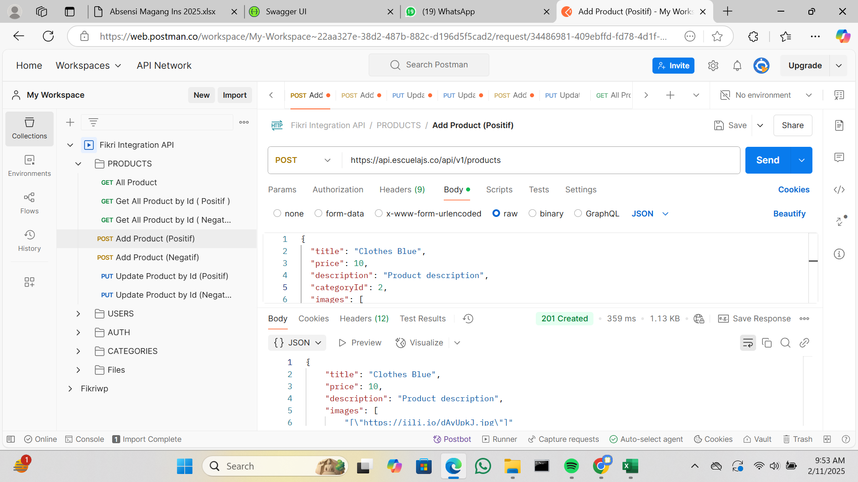
IT-PRODUCTS-005 |  |  |  | Negatif | (METHOD : POST) 1. masukan url 2. pilih body kemudian klik raw 3. masukan request (contoh request dapat dilihat di https://api.escuelajs.co/docs#/) 4. salah satu variable tipe datanya dirubah ke int 5. send | Menampilkan error : Bad Request | Expexted | 400 | PASS | 2/10/2025 |  |  | https://git.neuron.id/ui-testing/qa-training-project/-/issues/7 | Fikri Wilya Pratama | 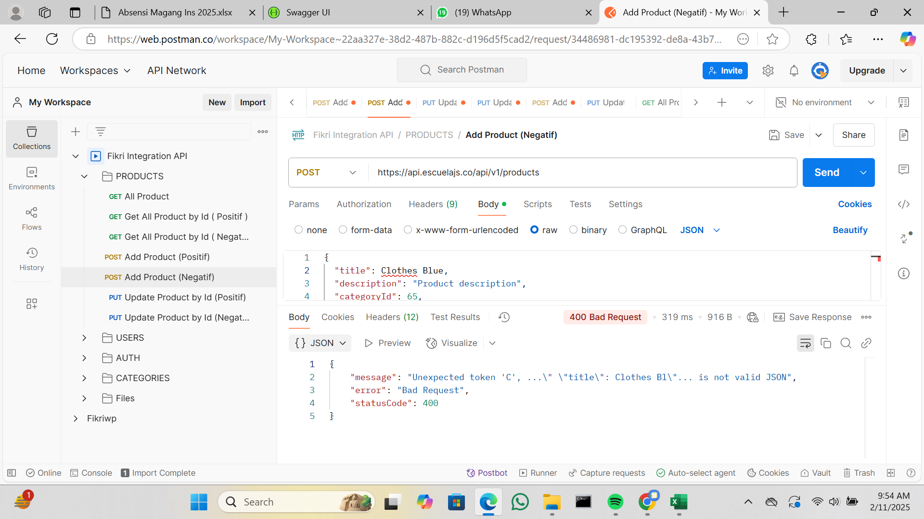
IT-PRODUCTS-006 | Update Products By Id |  | https://api.escuelajs.co/api/v1/products/ | Positif | (METHOD : PUT) 1. masukan url 2. parameter {id} di diganti dengan id yang didapatkan dari api get all product 3. pilih body kemudian klik raw 4. masukan request (contoh request dapat dilihat di https://api.escuelajs.co/docs#/) 5. salah satu variable dirubah value nya 6. send | Menampilkan data produk berdasarkan id dan value variable nya berhasil berubah | Expexted | 200 | PASS | 2/10/2025 |  |  | https://git.neuron.id/ui-testing/qa-training-project/-/issues/8 | Fikri Wilya Pratama
IT-PRODUCTS-007 |  |  |  | Negatif | (METHOD : PUT) 1. masukan url 2. parameter {id} di diganti dengan id yang tidak ada di api get all product 3. pilih body kemudian klik raw 4. masukan request (contoh request dapat dilihat di https://api.escuelajs.co/docs#/) 5. send | Menampilkan message : Could not find any entity of type | Expexted | 400 | PASS | 2/10/2025 |  |  | https://git.neuron.id/ui-testing/qa-training-project/-/issues/9 | Fikri Wilya Pratama | 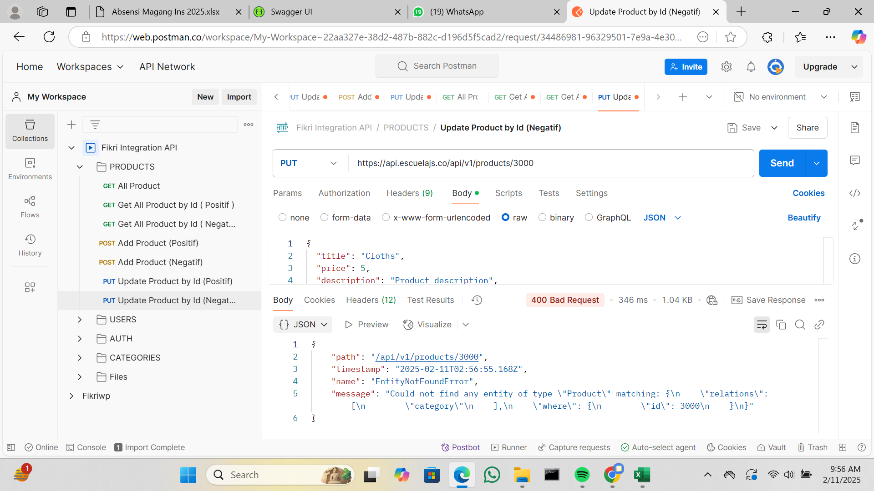
IT-USERS-001 | Get All Users | USERS | https://api.escuelajs.co/api/v1/users/ | Positif | (METHOD : GET) cukup memasukan url saja tanpa request | Menampilkan semua data user | Expexted | 200 | PASS | 2/10/2025 |  |  | https://git.neuron.id/ui-testing/qa-training-project/-/issues/10 | Fikri Wilya Pratama
IT-USERS-002 | Get All Users By Id |  | https://api.escuelajs.co/api/v1/users/{id} | Positif | (METHOD : GET) cukup memasukan url saja tanpa request, parameter {id} di diganti dengan id yang didapatkan dari api get all users | Menampilkan data user berdasarkan id | Expexted | 200 | PASS | 2025-02-10 |  |  | https://git.neuron.id/ui-testing/qa-training-project/-/issues/11 | Fikri Wilya Pratama
IT-USERS-003 |  |  |  | Negatif | (METHOD : GET) cukup memasukan url saja tanpa request, parameter {id} di diganti dengan id yang tidak ada di api get all users | Menampilkan message : Could not find any entity of type | Expexted | 400 | PASS | 2025-02-10 |  |  | https://git.neuron.id/ui-testing/qa-training-project/-/issues/12 | Fikri Wilya Pratama
IT-USERS-004 | Update User By Id |  |  | Positif | (METHOD : PUT) 1. masukan url 2. parameter {id} di diganti dengan id yang didapatkan dari api add users 3. pilih body kemudian klik raw 4. masukan request (contoh request dapat dilihat di https://api.escuelajs.co/docs#/) 5. salah satu variable dirubah value nya 6. send | Menampilkan data user berdasarkan id dan value variable nya berhasil berubah | Expexted | 200 | PASS | 2025-02-10 |  |  | https://git.neuron.id/ui-testing/qa-training-project/-/issues/13 | Fikri Wilya Pratama
IT-USERS-005 |  |  |  | Negatif | (METHOD : PUT) 1. masukan url 2. parameter {id} di diganti dengan id yang tidak ada di api get all users 3. pilih body kemudian klik raw 4. masukan request (contoh request dapat dilihat di https://api.escuelajs.co/docs#/) 5. send | Menampilkan message : Could not find any entity of type | Expexted | 400 | PASS | 2/10/2025 |  |  | https://git.neuron.id/ui-testing/qa-training-project/-/issues/14 | Fikri Wilya Pratama
IT-USERS-006 | Delete User By Id |  |  | Positif | (METHOD : DELETE) cukup memasukan url saja tanpa request, parameter {id} di diganti dengan id yang didapatkan dari api get all users | Menampilkan response : true | Expexted | 200 | PASS | 2/10/2025 |  |  | https://git.neuron.id/ui-testing/qa-training-project/-/issues/15 | Fikri Wilya Pratama
IT-USERS-007 |  |  |  | Negatif | (METHOD : DELETE) cukup memasukan url saja tanpa request, parameter {id} di diganti dengan id yang tidak ada di api get all users | Menampilkan message : Could not find any entity of type | Expexted | 400 | PASS | 2/10/2025 |  |  | https://git.neuron.id/ui-testing/qa-training-project/-/issues/16 | Fikri Wilya Pratama
IT-USERS-008 | Add Users |  | https://api.escuelajs.co/api/v1/users/ | Positif | (METHOD : POST) 1. masukan url 2. pilih body kemudian klik raw 3. masukan request (contoh request dapat dilihat di https://api.escuelajs.co/docs#/) 4. send | Menampilkan data user yang berhasil ditambahkan | Expexted | 201 | PASS | 2/10/2025 |  |  | https://git.neuron.id/ui-testing/qa-training-project/-/issues/17 | Fikri Wilya Pratama | 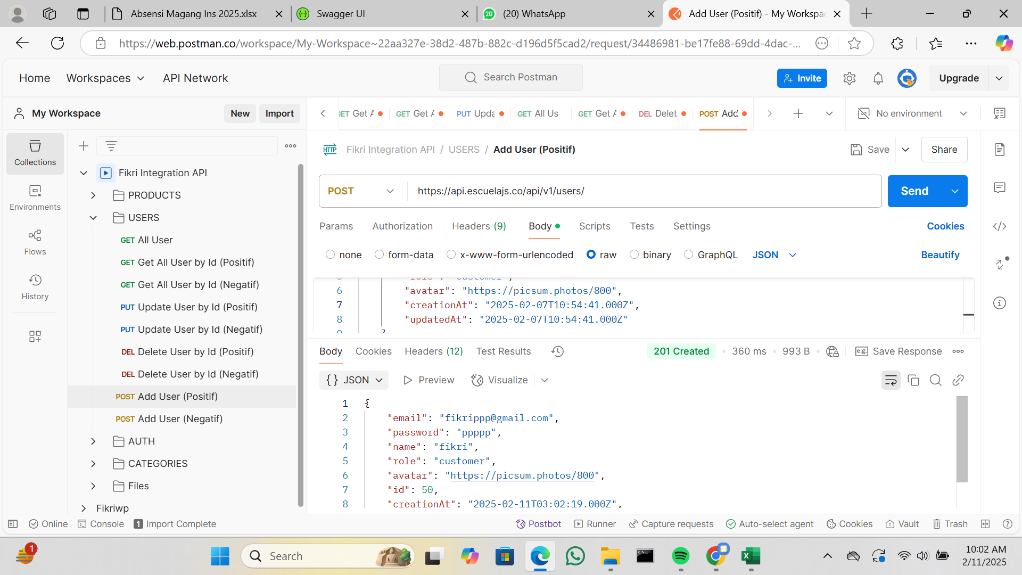
IT-USERS-009 |  |  |  | Negatif | (METHOD : POST) 1. masukan url 2. pilih body kemudian klik raw 3. masukan request (contoh request dapat dilihat di https://api.escuelajs.co/docs#/) 4. salah satu variable dirubah tipe datanya ke int 4. send | Menampilkan error : Bad Request | Expexted | 400 | PASS | 2/10/2025 |  |  | https://git.neuron.id/ui-testing/qa-training-project/-/issues/18 | Fikri Wilya Pratama
IT-AUTH-001 | Login | AUTH | https://api.escuelajs.co/api/v1/auth/login | Positif | (METHOD : POST) 1. masukan url 2. pilih body kemudian klik raw 3. masukan request (contoh request dapat dilihat di https://api.escuelajs.co/docs#/) variable username dan password 4. value username dan password didapatkan dari api get all users 4. send | Menampilkan response access_token dan refresh_token | Expexted | 201 | PASS | 2/10/2025 |  |  | https://git.neuron.id/ui-testing/qa-training-project/-/issues/19 | Fikri Wilya Pratama
IT-AUTH-002 |  |  |  | Negatif | (METHOD : POST) 1. masukan url 2. pilih body kemudian klik raw 3. masukan request (contoh request dapat dilihat di https://api.escuelajs.co/docs#/) variable username dan password 4. salah satu variable di isi dengan value false 4. send | Menampilkan message : Unauthorized | Expexted | 401 | PASS | 2/10/2025 |  |  | https://git.neuron.id/ui-testing/qa-training-project/-/issues/20 | Fikri Wilya Pratama | 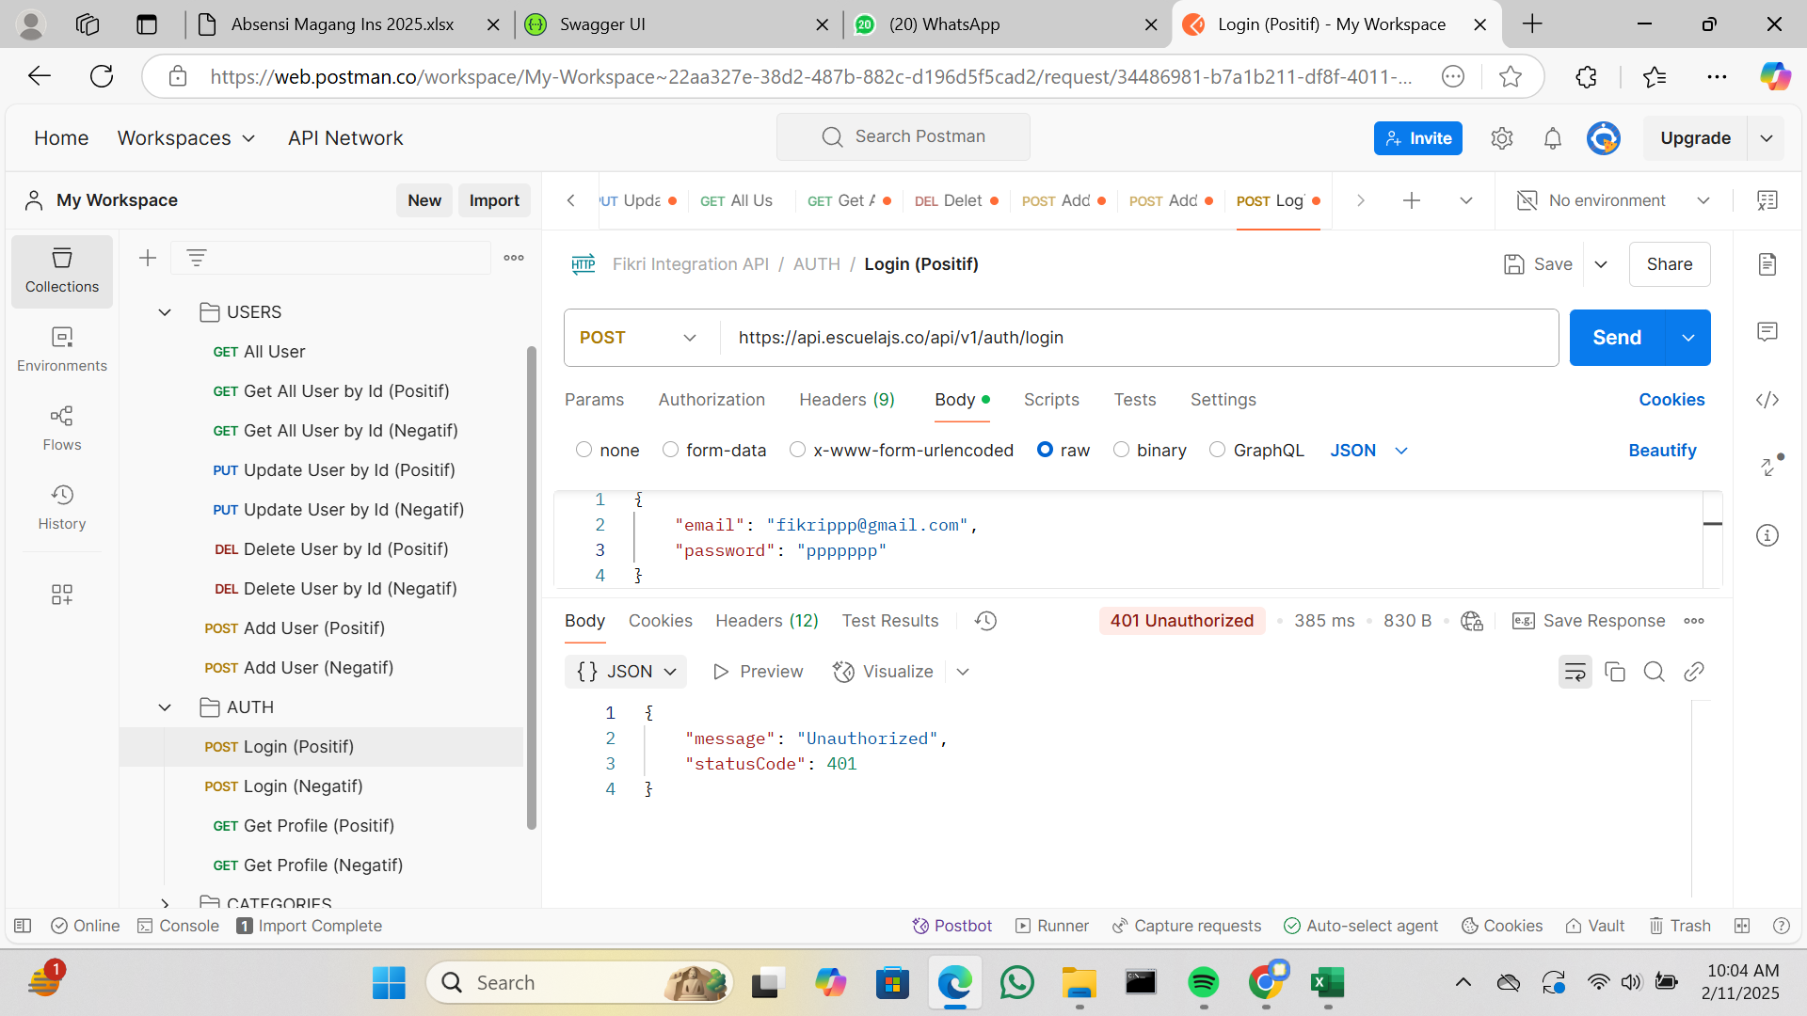
IT-AUTH-003 | Get Profile |  | https://api.escuelajs.co/api/v1/auth/profile | Positif | (METHOD : GET) 1. masukan url 2. pilih Authorization 3. pilih Auth Type Bearer Token 4. masukan token yang di dapatkan dari api login, token yang di inputkan yaitu dari variable access_token 4. send | Menampilkan data users | Expexted | 200 | PASS | 2025-02-10 |  |  | https://git.neuron.id/ui-testing/qa-training-project/-/issues/21 | Fikri Wilya Pratama
IT-AUTH-004 |  |  |  | Negatif | (METHOD : GET) 1. masukan url 2. pilih Authorization 3. pilih Auth Type Bearer Token 4. masukan token yang salah 4. send | Menampilkan message : Unauthorized | Expexted | 401 | PASS | 2025-02-10 |  |  | https://git.neuron.id/ui-testing/qa-training-project/-/issues/22 | Fikri Wilya Pratama
IT-CATEGORIES-001 | Get All Categories | CATEGORIES | https://api.escuelajs.co/api/v1/categories/ | Positif | (METHOD : GET) cukup memasukan url saja tanpa request | Menampilkan semua data kategori | Expexted | 200 | PASS | 2025-02-10 |  |  | https://git.neuron.id/ui-testing/qa-training-project/-/issues/23 | Fikri Wilya Pratama
IT-CATEGORIES-002 | Get Categories By Id |  | https://api.escuelajs.co/api/v1/categories/{id} | Positif | (METHOD : GET) cukup memasukan url saja tanpa request, parameter {id} di diganti dengan id yang didapatkan dari api get all categories | Menampilkan data kategori berdasarkan id | Expexted | 200 | PASS | 2/10/2025 |  |  | https://git.neuron.id/ui-testing/qa-training-project/-/issues/24 | Fikri Wilya Pratama
IT-CATEGORIES-003 |  |  |  | Negatif | (METHOD : GET) cukup memasukan url saja tanpa request, parameter {id} di diganti dengan id yang tidak ada di api get all categories | Menampilkan message : Could not find any entity of type | Expexted | 400 | PASS | 2/10/2025 |  |  | https://git.neuron.id/ui-testing/qa-training-project/-/issues/25 | Fikri Wilya Pratama
IT-CATEGORIES-004 | Get Products By Id Categories |  | https://api.escuelajs.co/api/v1/categories/{id}/products | Positif | (METHOD : GET) cukup memasukan url saja tanpa request, parameter {id} di diganti dengan id yang didapatkan dari api get all categories | Menampilkan data produk berdasarkan id kategori | Expexted | 200 | PASS | 2/10/2025 |  |  | https://git.neuron.id/ui-testing/qa-training-project/-/issues/26 | Fikri Wilya Pratama
IT-CATEGORIES-005 |  |  |  | Negatif | (METHOD : GET) cukup memasukan url saja tanpa request, parameter {id} di diganti dengan id yang tidak ada di api get all categories | Menampilkan response : [] | Expexted | 200 | PASS | 2/10/2025 |  |  | https://git.neuron.id/ui-testing/qa-training-project/-/issues/27 | Fikri Wilya Pratama
IT-CATEGORIES-006 | Update Categories By Id |  | https://api.escuelajs.co/api/v1/categories/{id} | Positif | (METHOD : PUT) 1. masukan url 2. parameter {id} di diganti dengan id yang didapatkan dari api get all categories 3. pilih body kemudian klik raw 4. masukan request (contoh request dapat dilihat di https://api.escuelajs.co/docs#/) 5. salah satu variable dirubah value nya 6. send | Menampilkan data kategori berdasarkan id dan value variable nya berhasil berubah | Expexted | 200 | PASS | 2/10/2025 |  |  | https://git.neuron.id/ui-testing/qa-training-project/-/issues/28 | Fikri Wilya Pratama
IT-CATEGORIES-007 |  |  |  | Negatif | (METHOD : PUT) 1. masukan url 2. parameter {id} di diganti dengan id yang tidak ada di api get all categories 3. pilih body kemudian klik raw 4. masukan request (contoh request dapat dilihat di https://api.escuelajs.co/docs#/) 5. send | Menampilkan message : Could not find any entity of type | Expexted | 400 | PASS | 2025-02-10 |  |  | https://git.neuron.id/ui-testing/qa-training-project/-/issues/29 | Fikri Wilya Pratama
IT-CATEGORIES-008 | Add Categories |  | https://api.escuelajs.co/api/v1/categories/ | Positif | (METHOD : POST) 1. masukan url 2. pilih body kemudian klik raw 3. masukan request (contoh request dapat dilihat di https://api.escuelajs.co/docs#/) 4. send | Menampilkan data categories yang berhasil ditambahkan | Expexted | 201 | PASS | 2025-02-10 |  |  | https://git.neuron.id/ui-testing/qa-training-project/-/issues/30 | Fikri Wilya Pratama
IT-CATEGORIES-009 |  |  |  | Negatif | (METHOD : POST) 1. masukan url 2. pilih body kemudian klik raw 3. masukan request (contoh request dapat dilihat di https://api.escuelajs.co/docs#/) 4. salah satu variable request dirubah tipe data ke int 4. send | Menampilkan error : Bad Request | Expexted | 400 | PASS | 2025-02-10 |  |  | https://git.neuron.id/ui-testing/qa-training-project/-/issues/31 | Fikri Wilya Pratama | 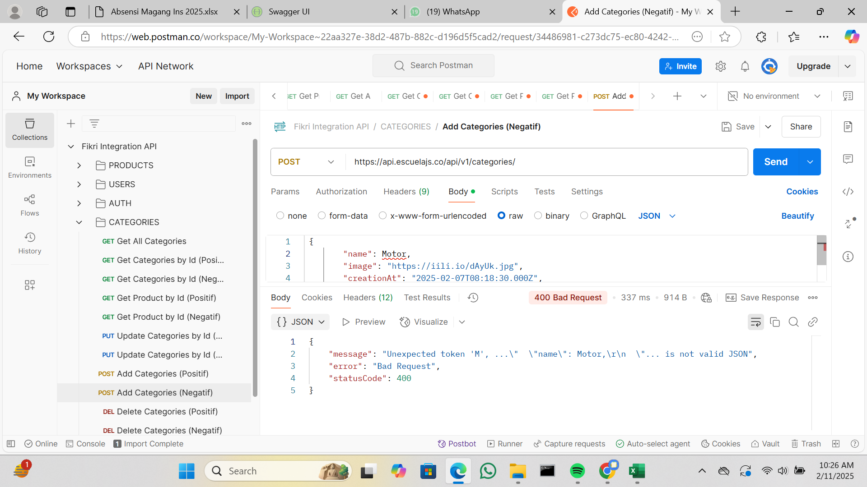
IT-CATEGORIES-010 | Delete Categories |  | https://api.escuelajs.co/api/v1/categories/{id} | Positif | (METHOD : DELETE) cukup memasukan url saja tanpa request, parameter {id} di diganti dengan id yang didapatkan dari api get all categories | Menampilkan response : true | Expexted | 200 | PASS | 2/10/2025 |  |  | https://git.neuron.id/ui-testing/qa-training-project/-/issues/32 | Fikri Wilya Pratama
IT-CATEGORIES-011 |  |  |  | Negatif | (METHOD : DELETE) cukup memasukan url saja tanpa request, parameter {id} di diganti dengan id yang tidak ada di api get all categories | Menampilkan message : Could not find any entity of type | Expexted | 400 | PASS | 2/10/2025 |  |  | https://git.neuron.id/ui-testing/qa-training-project/-/issues/33 | Fikri Wilya Pratama | 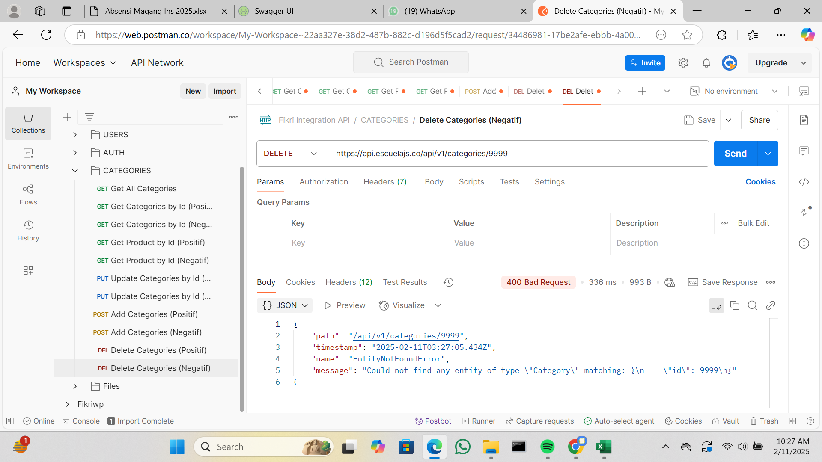
IT-FILES-001 | Upload | Files | https://api.escuelajs.co/api/v1/files/upload | Positif | (METHOD : POST) 1. masukan url 2. pilih body kemudian klik form-data 3. isi kolom key dengan "file" tanpa tanda kutip 4. rubah type text menjadi type file 4. pada kolom value diklik kemudian upload gambar dari local 5. send | Menampilkan data file yang berhasil diupload | Expexted | 201 | PASS | 2/10/2025 |  |  | https://git.neuron.id/ui-testing/qa-training-project/-/issues/34 | Fikri Wilya Pratama
IT-FILES-002 |  |  |  | Negatif | (METHOD : POST) 1. masukan url 2. pilih body kemudian klik form-data 3. isi kolom key dengan "file" tanpa tanda kutip 4. rubah type text menjadi type file 4. pada kolom value dikosongkan 5. send | Menampilkan message : Internal Server Error | Expexted | 500 | PASS | 2025-02-10 |  |  | https://git.neuron.id/ui-testing/qa-training-project/-/issues/35 | Fikri Wilya Pratama
IT-FILES-003 | Get FIles |  | https://api.escuelajs.co/api/v1/files/{filename} | Positif | (METHOD : GET) cukup memasukan url saja tanpa request, parameter {filename} di diganti dengan filename yang didapatkan dari api upload | Menampilkan gambar | Expexted | 200 | PASS | 2025-02-10 |  |  | https://git.neuron.id/ui-testing/qa-training-project/-/issues/36 | Fikri Wilya Pratama
IT-FILES-004 |  |  |  | Negatif | (METHOD : GET) cukup memasukan url saja tanpa request, parameter {filename} di diganti dengan filename yang tidak didapatkan dari api upload |  | Expexted | 404 | PASS | 2025-02-10 |  |  | https://git.neuron.id/ui-testing/qa-training-project/-/issues/37 | Fikri Wilya Pratama

UNIT-TEST
TEST CASE TESTING UNIT : PHPUNIT

Project : |  |  |  |  |  | Total Presentase Test |  |  |  |  |  |  | LABLE STATUS
Environment :
Test Berhasil : | 20 |  |  | Sudah Di Test : | 22
Test Gagal : | 2 |  |  | Belum Di Test : | 0 | 100% |  |  |  |  |  |  | REJECTED BY QA
Total Function : | 16 |  |  | Total Test Case : | 22

Scenario ID | Function | Module | Test Case | Test Type | Expected Result | Actual Result | Status | Test Date | Tester Note | Severity | Link Issue | Tested By | Evidence
TS-UT-TRAINING-AUTH-01 | showLoginForm | Auth | Menampilkan tampilan login page | Positif | Berhasil menampilkan login page | Expected | PASS | 2 Februari 2025 |  | HIGH | https://git.neuron.id/ui-testing/qa-training-project/-/issues/4 | Fikri Wilya Pratama
TS-UT-TRAINING-AUTH-02 | showRegistrationForm |  | Menampilkan tampilan register page | Positif | Berhasil menampilkan register page | Expected | PASS | 2 Februari 2025 |  | HIGH | https://git.neuron.id/ui-testing/qa-training-project/-/issues/4 | Fikri Wilya Pratama
TS-UT-TRAINING-AUTH-03 | register |  | Mencoba melakukan register user baru | Positif | Berhasil register user | Expected | PASS | 2 Februari 2025 |  | HIGH | https://git.neuron.id/ui-testing/qa-training-project/-/issues/4 | Fikri Wilya Pratama
TS-UT-TRAINING-AUTH-04 | showLinkRequestForm |  | Menampilkan tampilan lupa password | Positif | Berhasil menampilkan tampilan lupa password | Expected | PASS | 2 Februari 2025 |  | HIGH | https://git.neuron.id/ui-testing/qa-training-project/-/issues/4 | Fikri Wilya Pratama
TS-UT-TRAINING-AUTH-05 | showResetForm |  | Menampilkan tampilan form reset password | Positif | Berhasil menampilkan tampilan form reset password | Expected | PASS | 2 Februari 2025 |  | HIGH | https://git.neuron.id/ui-testing/qa-training-project/-/issues/4 | Fikri Wilya Pratama
TS-UT-TRAINING-AUTH-06 | verify |  | Pengecekan verifikasi email untuk ubah lupa password | Positif | Email berhasil di verifikasi | Unexpected | FAILED | 2 Februari 2025 |  | MEDIUM | https://git.neuron.id/ui-testing/qa-training-project/-/issues/4 | Fikri Wilya Pratama
TS-UT-TRAINING-HOME-01 | login | Home | Melakukan autentikasi test middleware untuk menampilkan halaman home | Positif | Autentikasi berhasil dan menampilkan halaman home | Expected | PASS | 2 Februari 2025 |  | HIGH | https://git.neuron.id/ui-testing/qa-training-project/-/issues/4 | Fikri Wilya Pratama | 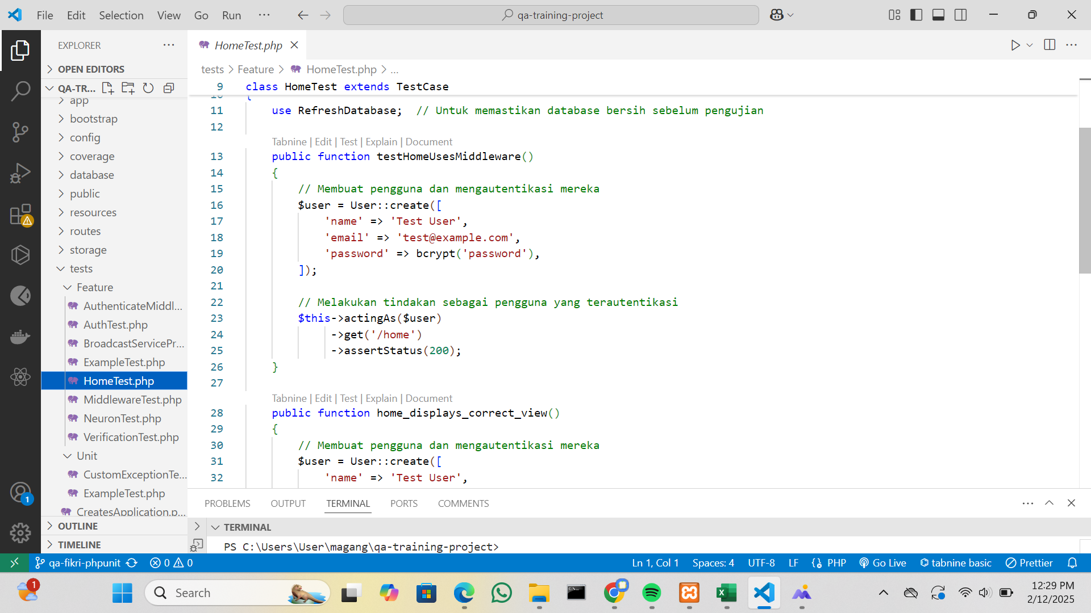
TS-UT-TRAINING-HOME-02 | index |  | Menampilkan tampilan home page | Positif | Berhasil menampilkan home page | Expected | PASS | 2 Februari 2025 |  | HIGH | https://git.neuron.id/ui-testing/qa-training-project/-/issues/4 | Fikri Wilya Pratama
TS-UT-TRAINING-NEURON-01 | index | Neuron | Menampilkan data neuron pada index | Positif | Berhasil menampilkan data pada page index | Expected | PASS | 2 Februari 2025 |  | HIGH | https://git.neuron.id/ui-testing/qa-training-project/-/issues/4 | Fikri Wilya Pratama | 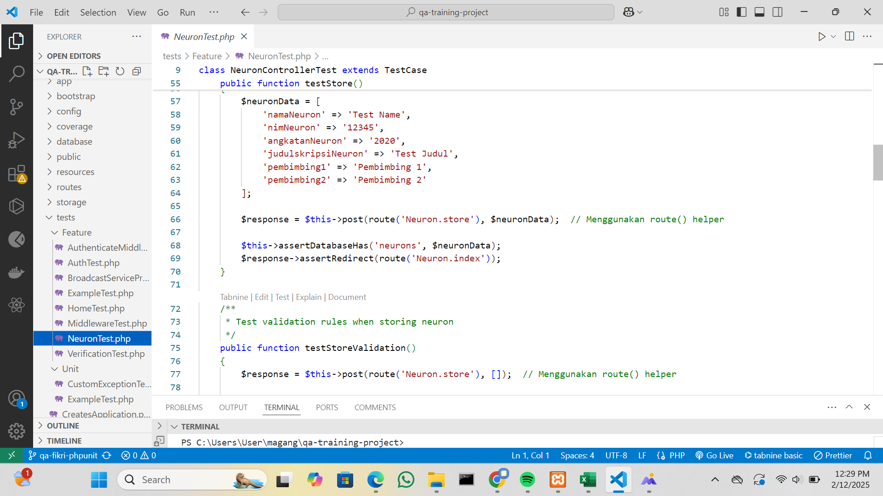
TS-UT-TRAINING-NEURON-02 | create |  | Menampilkan tampilan create | Positif | Berhasil menampilkan form create | Expected | PASS | 2 Februari 2025 |  | HIGH | https://git.neuron.id/ui-testing/qa-training-project/-/issues/4 | Fikri Wilya Pratama
TS-UT-TRAINING-NEURON-03 | store |  | Menambahkan data ke table neuron | Positif | Berhasil menambahkan data | Expected | PASS | 2 Februari 2025 |  | HIGH | https://git.neuron.id/ui-testing/qa-training-project/-/issues/4 | Fikri Wilya Pratama
TS-UT-TRAINING-NEURON-04 |  |  | Pengecekan fungsi validasi jika dikirimkan data yang tidak sesuai | Negatif | Berhasil melakukan validasi | Expected | PASS | 2 Februari 2025 |  | HIGH | https://git.neuron.id/ui-testing/qa-training-project/-/issues/4 | Fikri Wilya Pratama
TS-UT-TRAINING-NEURON-05 | show |  | Menampilkan show data berdasarkan id | Positif | Berhasil menampilkan data | Expected | PASS | 2 Februari 2025 |  | HIGH | https://git.neuron.id/ui-testing/qa-training-project/-/issues/4 | Fikri Wilya Pratama
TS-UT-TRAINING-NEURON-06 | edit |  | Menampilkan form edit data sesuai dengan id | Positif | Berhasil menampilkan form edit | Expected | PASS | 2 Februari 2025 |  | HIGH | https://git.neuron.id/ui-testing/qa-training-project/-/issues/4 | Fikri Wilya Pratama
TS-UT-TRAINING-NEURON-07 | update |  | Melakukan update data sesuai dengan id | Positif | Berhasil mengupdate data | Expected | PASS | 2 Februari 2025 |  | HIGH | https://git.neuron.id/ui-testing/qa-training-project/-/issues/4 | Fikri Wilya Pratama
TS-UT-TRAINING-NEURON-08 |  |  | Pengecekan fungsi validasi untuk update jika data yang dikirimkan tidak sesuai | Negatif | Berhasil melakukan validasi | Expected | PASS | 2 Februari 2025 |  | HIGH | https://git.neuron.id/ui-testing/qa-training-project/-/issues/4 | Fikri Wilya Pratama
TS-UT-TRAINING-NEURON-09 | destroy |  | Menghapus data sesuai dengan id | Positif | Berhasil mengahapus data | Expected | PASS | 2 Februari 2025 |  | HIGH | https://git.neuron.id/ui-testing/qa-training-project/-/issues/4 | Fikri Wilya Pratama
TS-UT-TRAINING-MIDDLEWARE-01 | Authenticate | Middleware | Menguji autentikasi middleware redirect ke login ketika user tidak ter autentikasi | Positif | Berhasil redirect ke login | Expected | PASS | 2 Februari 2025 |  | HIGH | https://git.neuron.id/ui-testing/qa-training-project/-/issues/4 | Fikri Wilya Pratama
TS-UT-TRAINING-MIDDLEWARE-02 |  |  | Menguji autentikasi middleware untuk megizinkan akses ketika sudah terautentikasi | Positif | Berhasil melakukan autentikasi | Expected | PASS | 2 Februari 2025 |  | HIGH | https://git.neuron.id/ui-testing/qa-training-project/-/issues/4 | Fikri Wilya Pratama
TS-UT-TRAINING-MIDDLEWARE-03 |  |  | Menguji autentikasi untuk tidak melakukan redirect ketika request adalah Json | Negatif | Berhasil untuk tidak melakukan redirect ke home | Unexpected | FAILED | 2 Februari 2025 |  | LOW | https://git.neuron.id/ui-testing/qa-training-project/-/issues/4 | Fikri Wilya Pratama
TS-UT-TRAINING-MIDDLEWARE-04 | RedirectIfAuthenticate |  | Menguji middleware melakukan redirect ke halaman home ketika user sudah terautentikasi | Positif | Berhasil melakukan redirect ke halaman home | Expected | PASS | 2 Februari 2025 |  | HIGH | https://git.neuron.id/ui-testing/qa-training-project/-/issues/4 | Fikri Wilya Pratama
TS-UT-TRAINING-MIDDLEWARE-05 |  |  | Menguji middleware untuk tidak melakukan redirect ke halaman home ketika user belum terautentikasi | Negatif | Berhasil melakukan ke halaman login jika belum autentikasi | Expected | PASS | 2 Februari 2025 |  | HIGH | https://git.neuron.id/ui-testing/qa-training-project/-/issues/4 | Fikri Wilya Pratama

